Solicitud gráfica
 | Área: | Matemáticas |  |  | Fecha:
 | Grado: | 8 |  |  | 2016-02-22
 | Título del tema: | ¿qué sabes de los triángulos y de los cuadriláteros? |  |  | ¿Cuaderno de estudio o recurso? | Recurso
 | Editor: | Josúe Malagon |  |  | Motor del recurso | F4

 | Código guión o recurso: | MA_08_09_CO_REC10 | ← Para determinar este código, visite la hoja de Ayuda
 |  |  |  |  | ESPECIFICACIÓN DE ARCHIVOS A ENTREGAR
Núm. | Archivo Shutterstock o ruta en web | Imagen para: | Tipo | Ubicación de la imagen en el recurso F4 | Nombre imagen SMALL | Tamaño imagen SMALL | Nombre imagen ZOOM | Tamaño imagen ZOOM | Descripción | Observaciones
IMG01 | Imagen en descripción | Recurso F4 | Ilustración | Inicio | MA_08_09_CO_REC10_IMG01.jpg | 950 x 435 px |  |  | 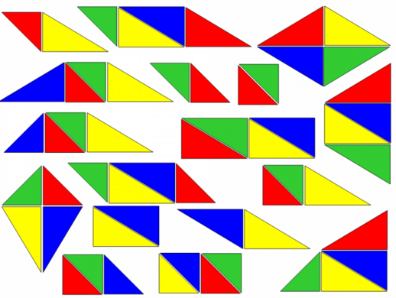 | Imagen de varios cuadrilateros conformados con diversos triangulos de varios colores. Por favor construir iconos de recurso basados en esta imagen
IMG02 | Imagen en descripción | Recurso F4 | Ilustración | Contenido | MA_08_09_CO_REC10_IMG02.jpg | 750 x 365 px |  |  | 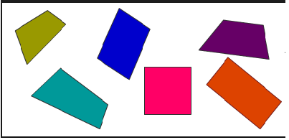 | Varios cuadrilateros de diveroso colores
IMG03 | Imagen en descripción | Recurso F4 | Ilustración | Contenido | MA_08_09_CO_REC10_IMG03.jpg | 750 x 365 px |  |  | 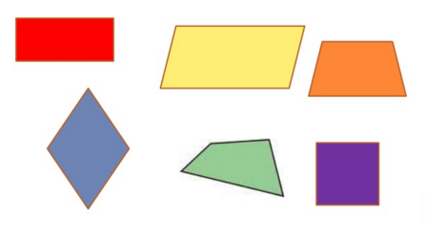 | diversos cuadrilateros de distintos colores
IMG04 | Imagen en descripción | Recurso F4 | Ilustración | Contenido | MA_08_09_CO_REC10_IMG04.jpg | 750 x 365 px |  |  | 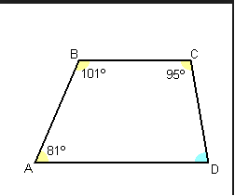 | trapecio con la medida de sus ángulos internos mostradas en la imagen el ángulo D sin ningún valor, las letras deben estar en cursiva
IMG05 | Imagen en descripción | Recurso F4 | Ilustración | Contenido | MA_08_09_CO_REC10_IMG05.jpg | 750 x 365 px |  |  | 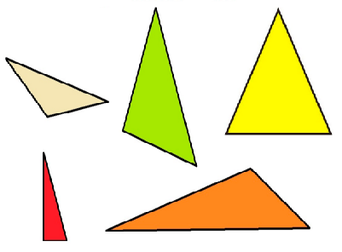 | Imagen de varios triángulos conformados con diversos triangulos de varios colores.
IMG06 | Imagen en descripción | Recurso F4 | Ilustración | Contenido | MA_08_09_CO_REC10_IMG06.jpg | 750 x 365 px |  |  | 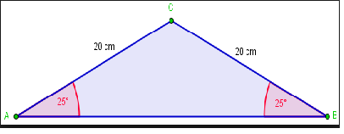 | Imagen de un triangulo isosceles con las medidas de sus ángulos internos y lados mostrados. Las letras deben estar en cursiva
IMG07 | Imagen en descripción | Recurso F4 | Ilustración | Contenido | MA_08_09_CO_REC10_IMG07.jpg | 750 x 365 px |  |  | 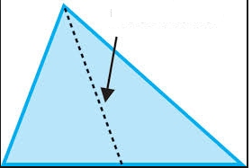 | Imagen de un triángulo con su mediana trazada y señalada mediante una flecha

